Solicitud gráfica
 |  |  |  |  |  |  |  |  |  |  | Formato | Ubicación de la imagen en el recurso
 | Área: | Matemáticas |  |  | Fecha: |  |  |  |  |  | Horizontal |  | 0 | M3A
 | Grado: | 8 |  |  | 2016-01-24 |  |  |  |  |  | Vertical |  | 1 | M5A
 | Título del tema: | Los métodos de razonamiento |  |  | ¿Cuaderno de estudio o recurso? | Cuaderno de Estudio |  |  |  |  |  |  | 2 | M6A
 | Editor: | Josué Malagón |  |  |  |  |  |  |  |  |  |  | 3 | M7A
 |  |  |  |  |  |  |  |  |  |  |  |  | 4 | M8A
 | Código guión o recurso: | MA_08_08_CO | ← Para determinar este código, visite la hoja de Ayuda |  |  |  |  |  |  |  |  |  | 5 | M9B
 |  |  |  |  | ESPECIFICACIÓN DE ARCHIVOS A ENTREGAR |  |  |  |  |  |  |  | 6 | M9C
Núm. | Archivo Shutterstock o ruta en web | Imagen para: | Tipo | Formato | Nombre imagen SMALL | Tamaño imagen SMALL | Nombre imagen ZOOM | Tamaño imagen ZOOM | Descripción | Observaciones |  |  |  | M10B
IMG01 | Ver observaciones | Cuaderno de Estudio | Ilustración | Horizontal | MA_08_08_CO_IMG01_small | 526 x 370 px | MA_08_08_CO_IMG01_zoom | 800 x 600 px | Construir la secuencia con fósforos, completar la palabra inferior (figura) y para ello deja run poco más de espacio entre cada figura. |  |  |  |  | M12D
IMG02 | Ver observaciones | Cuaderno de Estudio | Ilustración | Horizontal | MA_08_08_CO_IMG02_small | 526 x 370 px | MA_08_08_CO_IMG02_zoom | 800 x 600 px | La idea es que el título de cada recuadro este en negrita, por favor tener cuidado con la ortografía se puede ambientar de acuerdo al estilo que se ha venido manejando. | 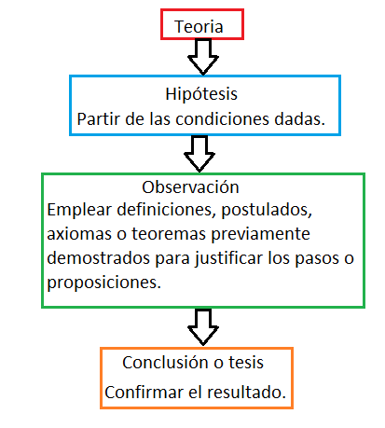 |  |  |  | M101
IMG03 | 185405648 | Cuaderno de Estudio | Ilustración | Horizontal | MA_08_08_CO_IMG03_small | 526 x 370 px | MA_08_08_CO_IMG03_zoom | 800 x 600 px | Dejar solo la ilustración de Euclides |  |  |  |  | Diaporama F1
IMG04 | Ver observaciones | Cuaderno de Estudio | Ilustración | Horizontal | MA_08_08_CO_IMG04_small | 526 x 370 px | MA_08_08_CO_IMG04_zoom | 800 x 600 px | Construir la imagen de forma que cada enunciado quede junto a la imagen que lo explica (tienen el mimo número romano). El texto es: I. Dos puntos cualesquiera determinan una recta. II. Un segmento de recta se puede extender indefinidamente en una línea recta. III. Se puede trazar una circunferencia dados un centro y una recta cualquiera. IV. Todos los ángulos rectos son iguales entre sí. V. Por un punto exterior a una recta, se puede trazar una única recta paralela. | 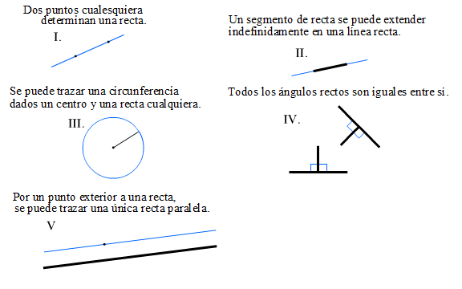 |  |  |  | F4
IMG05 | Ver observaciones | Cuaderno de Estudio | Ilustración | Horizontal | MA_08_08_CO_IMG05_small | 526 x 370 px | MA_08_08_CO_IMG05_zoom | 800 x 600 px | Las letras deben ir en cursiva y mayúscula. |  |  |  |  | F6
IMG06 | 167329544 | Cuaderno de Estudio | Ilustración | Horizontal | MA_08_08_CO_IMG06_small | 526 x 370 px | MA_08_08_CO_IMG06_zoom | 800 x 600 px | Dejar sin el color de fondo, las letras deben estar en cursiva y las que están en el interior de las figuras deben tener cotas. | 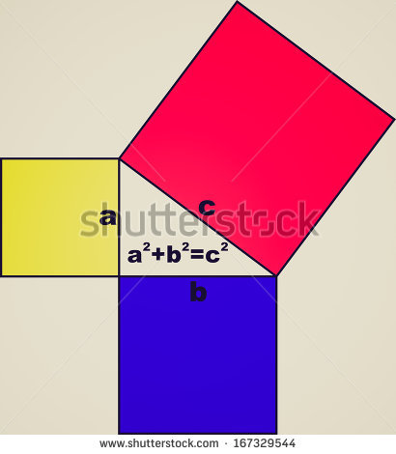 |  |  |  | F6B
IMG07 | Ver observaciones | Cuaderno de Estudio | Ilustración | Horizontal | MA_08_08_CO_IMG07_small | 526 x 370 px | MA_08_08_CO_IMG07_zoom | 800 x 600 px | Todas las letras van en cursiva, las letras minúsculas corresponden a las medidas de los lados y deben tener cotas, las letras en mayúscula son el nombre del punto. | 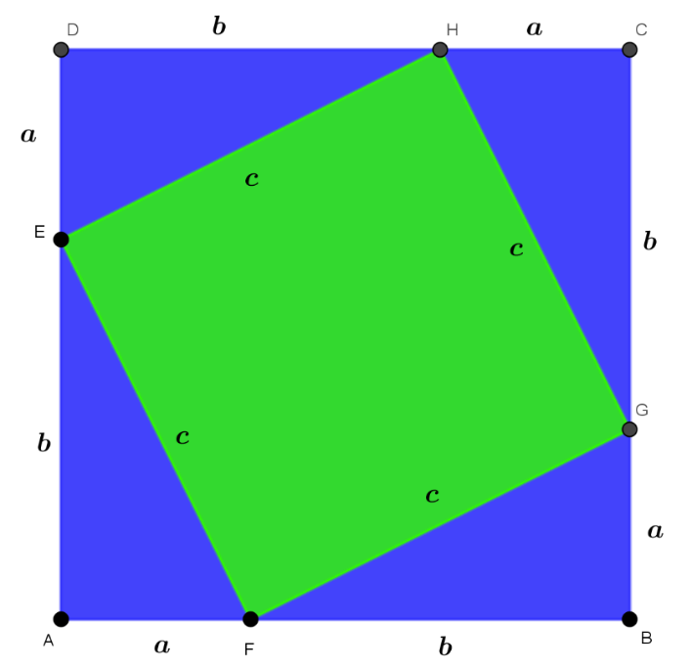 |  |  |  | F7
IMG08 | Ver observaciones | Cuaderno de Estudio | Ilustración | Horizontal | MA_08_08_CO_IMG08_small | 526 x 370 px | MA_08_08_CO_IMG08_zoom | 800 x 600 px | La letra va en cursiva, la diagonal (línea al interior de las figuras) debe ser una línea punteada. |  |  |  |  | F7B
IMG09 | Ver observaciones | Cuaderno de Estudio | Ilustración | Horizontal | MA_08_08_CO_IMG09_small | 526 x 370 px | MA_08_08_CO_IMG09_zoom | 800 x 600 px | Las letras deben ir en cursiva, las que están en mayúscula son los nombres de lso puntos, no agregar cotas, la diagonal interior debe ser una cota. | 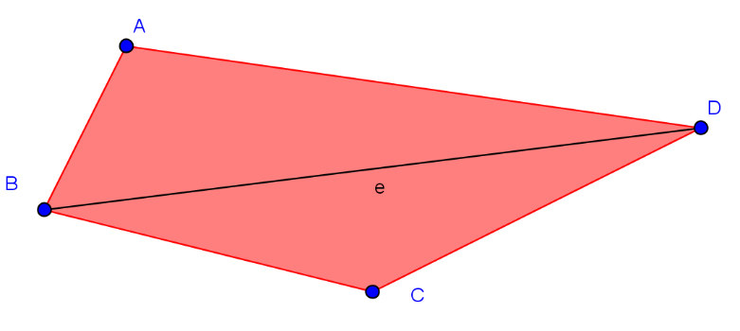 |  |  |  | F8
IMG10 | 127728257 | Cuaderno de Estudio | Ilustración | Horizontal | MA_08_08_CO_IMG10_small | 526 x 370 px | MA_08_08_CO_IMG10_zoom | 800 x 600 px |  | 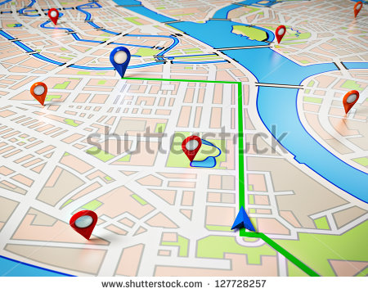 |  |  |  | F10
IMG11 | Ver observaciones | Cuaderno de Estudio | Ilustración | Horizontal | MA_08_08_CO_IMG11_small | 526 x 370 px | MA_08_08_CO_IMG11_zoom | 800 x 600 px |  | 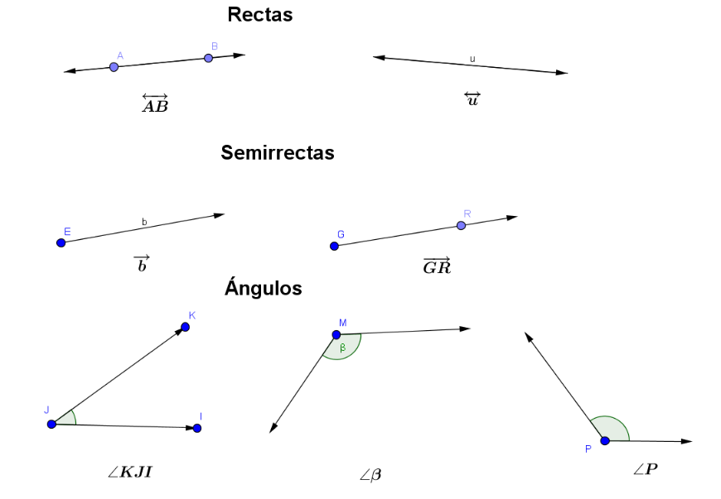 |  |  |  | F10B
IMG12 | Ver observaciones | Cuaderno de Estudio | Ilustración | Horizontal | MA_08_08_CO_IMG12_small | 526 x 370 px | MA_08_08_CO_IMG12_zoom | 800 x 600 px |  | 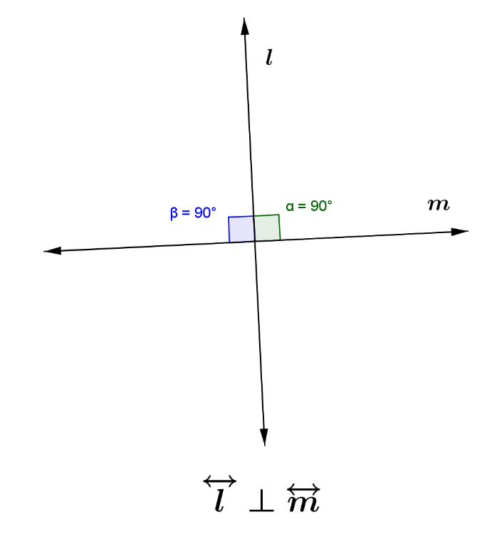 |  |  |  | F11
IMG13 | Ver observaciones | Cuaderno de Estudio | Ilustración | Horizontal | MA_08_08_CO_IMG13_small | 526 x 370 px | MA_08_08_CO_IMG13_zoom | 800 x 600 px |  | 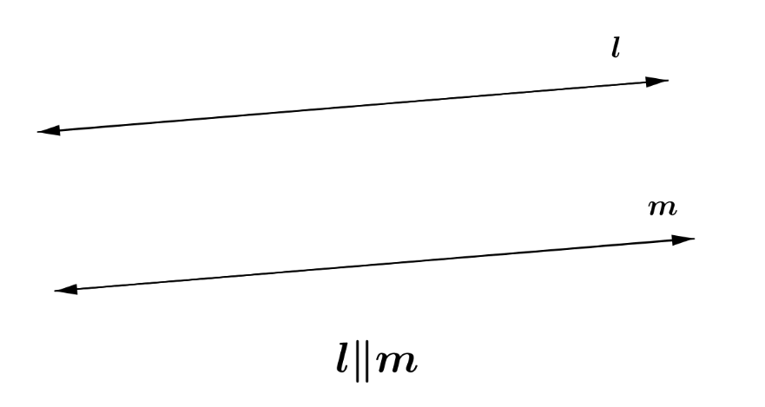 |  |  |  | F12
IMG14 | Ver observaciones | Cuaderno de Estudio | Ilustración | Vertical | MA_08_08_CO_IMG14_small | 526 x 370 px | MA_08_08_CO_IMG14_zoom | 800 x 600 px |  |  |  |  |  | F13
IMG15 | Ver observaciones | Cuaderno de Estudio | Ilustración | Horizontal | MA_08_08_CO_IMG15_small | 526 x 370 px | MA_08_08_CO_IMG15_zoom | 800 x 600 px |  |  |  |  |  | F13B
IMG16 | Ver observaciones | Cuaderno de Estudio | Ilustración | Horizontal | MA_08_08_CO_IMG16_small | 526 x 370 px | MA_08_08_CO_IMG16_zoom | 800 x 600 px |  | 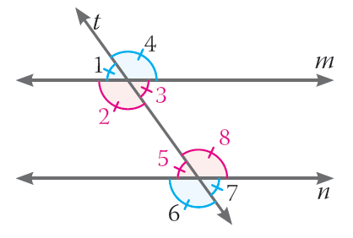
IMG17 | Ver observaciones | Cuaderno de Estudio | Ilustración | Horizontal | MA_08_08_CO_IMG17_small | 526 x 370 px | MA_08_08_CO_IMG17_zoom | 800 x 600 px
IMG18 | Ver observaciones | Cuaderno de Estudio | Ilustración | Horizontal | MA_08_08_CO_IMG18_small | 526 x 370 px | MA_08_08_CO_IMG18_zoom | 800 x 600 px
IMG19 | Ver observaciones | Cuaderno de Estudio | Ilustración | Vertical | MA_08_08_CO_IMG19_small | 526 x 370 px | MA_08_08_CO_IMG19_zoom | 800 x 600 px
IMG20 | Ver observaciones | Cuaderno de Estudio | Ilustración | Horizontal | MA_08_08_CO_IMG20_small | 526 x 370 px | MA_08_08_CO_IMG20_zoom | 800 x 600 px | Las letras van en itálica, dejar el interior del triángulo sin color, los ángulos deben tener los colores que se indican.
IMG21 | Ver observaciones | Cuaderno de Estudio | Ilustración | Horizontal | MA_08_08_CO_IMG21_small | 526 x 370 px | MA_08_08_CO_IMG21_zoom | 800 x 600 px | Tener en cuenta los colores de los ángulos.
IMG22 | Ver observaciones | Cuaderno de Estudio | Ilustración | Horizontal | MA_08_08_CO_IMG22_small | 526 x 370 px | MA_08_08_CO_IMG22_zoom | 800 x 600 px | Tener en cuenta los colores de los ángulos.
IMG23 | Ver observaciones | Cuaderno de Estudio | Ilustración | Horizontal | MA_08_08_CO_IMG23_small | 526 x 370 px | MA_08_08_CO_IMG23_zoom | 800 x 600 px | Las letras deben estar en mayúscula y cursiva, NO agregar cotas | 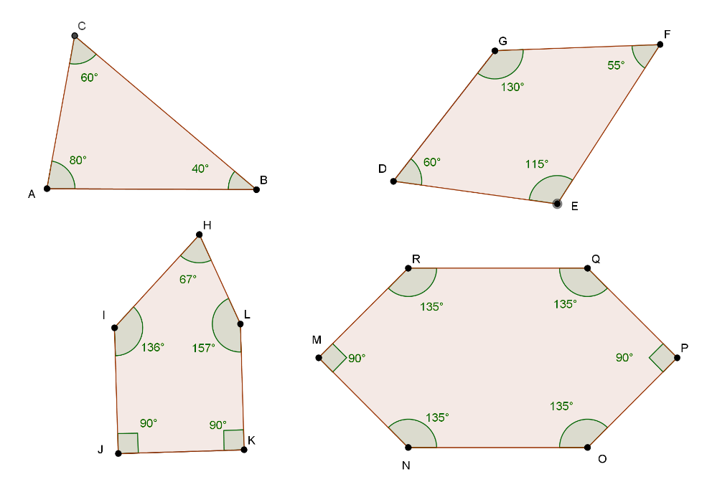
IMG24 | Ver observaciones | Cuaderno de Estudio | Ilustración | Horizontal | MA_08_08_CO_IMG24_small | 526 x 370 px | MA_08_08_CO_IMG24_zoom | 800 x 600 px | Las letras deben ir en mayúscula y cursiva, son las mismas figuras de la imagen 23, se deben resaltar los colores de los ángulos y las líneas, si lo desean para que se vean mejor se puede quitar el color interior de las figuras. | 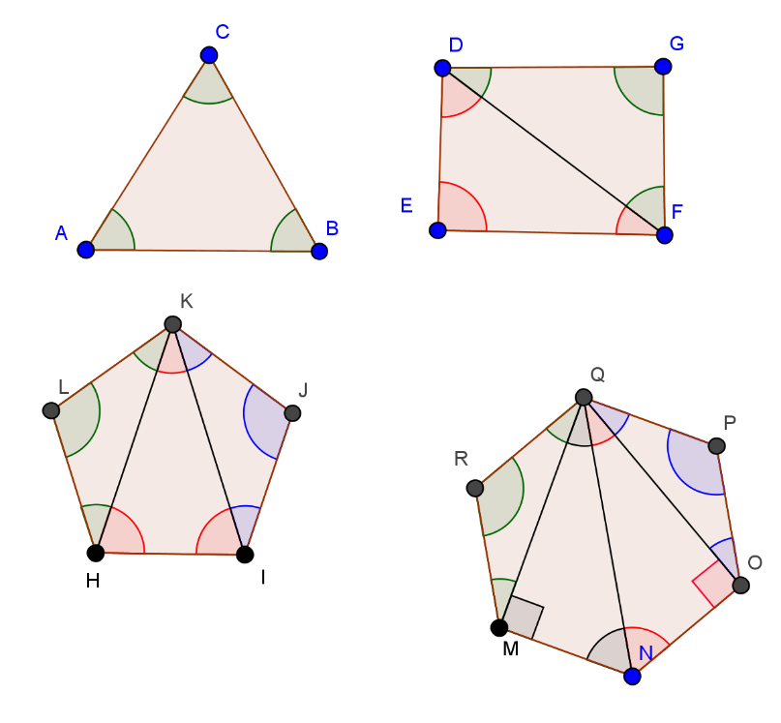
IMG25 | Ver observaciones | Cuaderno de Estudio | Ilustración | Horizontal | MA_08_08_CO_IMG25_small | 526 x 370 px | MA_08_08_CO_IMG25_zoom | 800 x 600 px | Las letras del triángulo deben estar en mayúscula y cursiva
IMG26 | Ver observaciones | Cuaderno de Estudio | Ilustración | Horizontal | MA_08_08_CO_IMG26_small | 526 x 370 px | MA_08_08_CO_IMG26_zoom | 800 x 600 px
IMG27 | Ver observaciones | Cuaderno de Estudio | Ilustración | Horizontal | MA_08_08_CO_IMG27_small | 526 x 370 px | MA_08_08_CO_IMG27_zoom | 800 x 600 px
IMG28 | Ver observaciones | Cuaderno de Estudio | Ilustración | Horizontal | MA_08_08_CO_IMG28_small | 526 x 370 px | MA_08_08_CO_IMG28_zoom | 800 x 600 px
IMG29 | Ver observaciones | Cuaderno de Estudio | Ilustración | Horizontal | MA_08_08_CO_IMG29_small | 526 x 370 px | MA_08_08_CO_IMG29_zoom | 800 x 600 px
IMG30 | Ver observaciones | Cuaderno de Estudio | Ilustración | Horizontal | MA_08_08_CO_IMG30_small | 526 x 370 px | MA_08_08_CO_IMG30_zoom | 800 x 600 px
IMG31 | Ver observaciones | Cuaderno de Estudio | Ilustración | Horizontal | MA_08_08_CO_IMG31_small | 526 x 370 px | MA_08_08_CO_IMG31_zoom | 800 x 600 px
IMG32 | Ver observaciones | Cuaderno de Estudio | Ilustración | Horizontal | MA_08_08_CO_IMG32_small | 526 x 370 px | MA_08_08_CO_IMG32_zoom | 800 x 600 px
IMG33 | Ver observaciones | Cuaderno de Estudio | Ilustración | Horizontal | MA_08_08_CO_IMG33_small | 526 x 370 px | MA_08_08_CO_IMG33_zoom | 800 x 600 px |  | 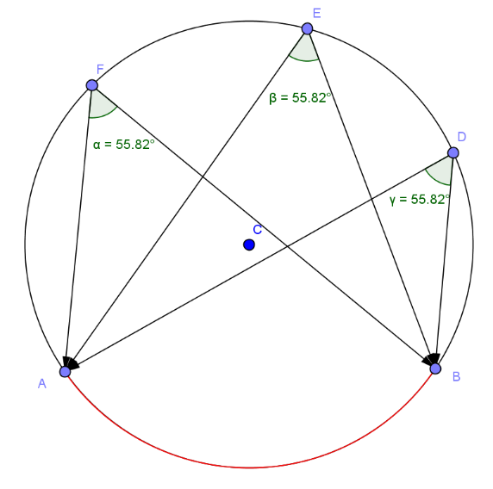
IMG34 | Ver observaciones | Cuaderno de Estudio | Ilustración | Horizontal | MA_08_08_CO_IMG34_small | 526 x 370 px | MA_08_08_CO_IMG34_zoom | 800 x 600 px |  | 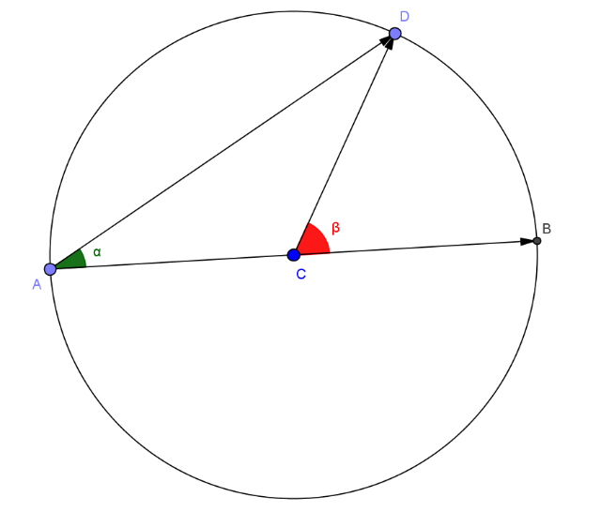
IMG35 | http://profesores.aulaplaneta.com/DNNPlayerPackages/Package14607/InfoGuion/cuadernoestudio/images_xml/MT_07_18_img18_small.jpg | Cuaderno de Estudio | Ilustración | Horizontal | MA_08_08_CO_IMG35_small | 526 x 370 px | MA_08_08_CO_IMG35_zoom | 800 x 600 px |  | 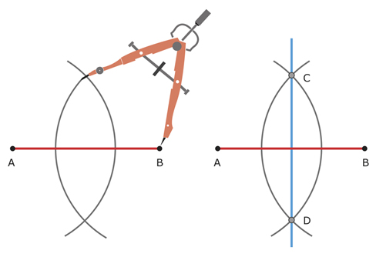
IMG36 | http://profesores.aulaplaneta.com/DNNPlayerPackages/Package14607/InfoGuion/cuadernoestudio/images_xml/MT_07_18_img19_small.jpg | Cuaderno de Estudio | Ilustración | Horizontal | MA_08_08_CO_IMG36_small | 526 x 370 px | MA_08_08_CO_IMG36_zoom | 800 x 600 px

